Blad1
 |  |  |  | Hydraulisk brunn för reduktion av dagvattentaxan

 |  |  |  | Beräkningen gäller för fastigheten:
 |  |  |  |  | Fastighetsbeteckning

Beräkning av utloppsyta för strypt utlopp från utjämningsmagasin
Beräkningsmodell granskad och godkänd som dimensioneringsunderlag vid anslutning till UMEVA
Utskriven beräkning lämnas tillsammans med servisanmälan och situationsplan.

 | - Utloppsflödet bestäms till 30% av Q,dim (30% är övre gränsen för att erhålla reduktion av brukningstaxa § 11.1.e)
 | - Flöden överstigande q,dim bräddas
 | - Skarpkantat inlopp och utlopp (förlustkoefficienter låsta till 1,00)
 | - Sannolikt regnvattenflöde beräknas för varaktigheten 10 minuter och frekvensen en gång på fem år.
 | För arealer understigande 10 000 m2 godtas att sannolik regnintensitet sätts till 0,013 l/s m2 (0,8 mm/min)

Användarinstruktion: | 1) Fyll i dimensionerande flöde Qdim i liter per sekund och dämningshöjd h i meter
 | 2) Resultat visas i grönt fält
 | 3) Utloppsdiameter utföres ej mindre än < 75 mm. Begränsning får ej påverka utjämningsmagasinets storlek, utan
 | byggs efter erhållen volym och utloppsdiameter ³ 75 mm enligt beräkningsmodellen.
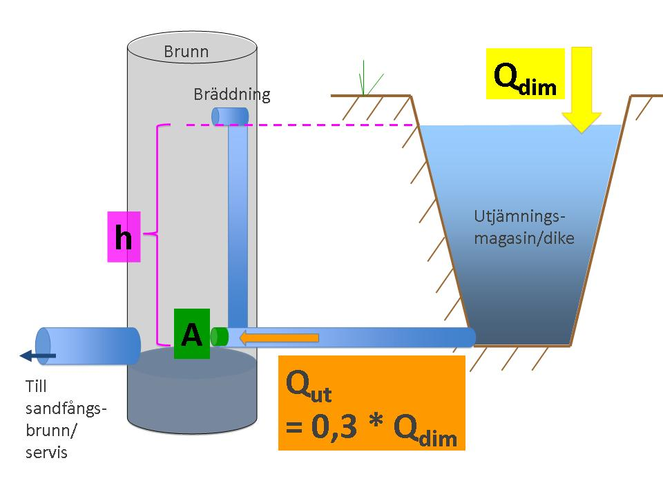

Ekvationen:

varav: | A = | Yta för utloppsflöde | [m2]
 | Qdim = | Dimensionerande flöde | [l/s]
 | h = | Dämningshöjd | [m]
 | g = | Tyngdacceleration | 9,81 [m/s2]
 | z = | Förlustkoefficienter | [-]

INDATA:
Qdim | 85 | l/s
Dämningshöjd h | 4 | m

RESULTAT:
Qut (30% av Qdim) | 25.5 | l/s
Utloppsyta | 0.00499 | m2
Diameter | 79.7 | mm
Volym utjämningsmag. | 53.6 | m3

 |  |  |  |  |  | ..

